機能仕様
機能仕様
 | ■概要
 |  | 本シートはAUXCreate（以下、本ツール）に実装される機能の詳細について記したものである。

 | ■ダイアログ
 |  | ・AuxCreate.exeを起動すると下記のようなダイアログが出力されます。
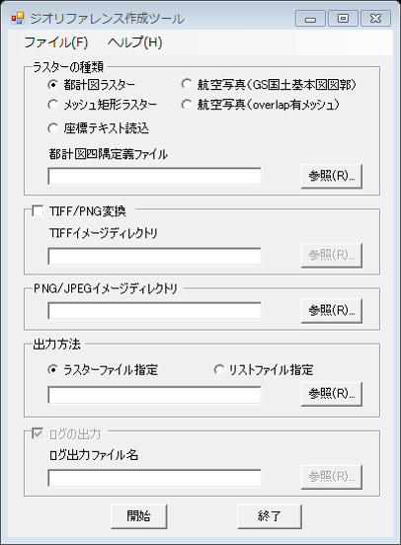

(1)ラスターの種類ラジオボタン

(2)都計図四隅定義ファイルの設定

(3)TIFF→PNG変換の設定

(4)PNG/JPEGイメージディレクトリの設定

(5)出力方法の設定

(6)ログ出力の設定

 | ◆共通仕様
 | ・TIFF/PNG変換が設定されている場合は、TIFFイメージディレクトリ以下の所定のパスに「*.tif」ファイルが格納されていることを前提とします。
 | ・変換されたPNGファイルは、「PNG/JPEGイメージディレクトリ」の所定の位置に出力され、そこに対してAUXファイルが付与されます。
 | ・所定の位置とは、「都計図ラスター」であれば「指定ディレクトリ階層\<市区町村コード>\<市区町村コード>.tif(png)」を意味します。

 | ◆出力方法
 | ・「ラスターファイル指定」で実行する場合は、そのラスターファイルのみが対象となります。
 | ・「リストファイル指定」で実行する場合は、市区町村コードリストやメッシュコードリストを意味します。
 | ・出力方法が「リストファイル指定」であれば、ログファイルの出力可否が選択できます。

 | ◆各機能の詳細
 | ・各機能の詳細については、下記の各シートをご覧ください。
 |  | 都計図ラスター
 |  | メッシュ矩形ラスター
 |  | 座標テキスト読込
 |  | 航空写真(GS国土基本図図郭)
 |  | 航空写真(overlap有メッシュ)

 | ◆使用上の注意
 | ・bug12058への対応により、複数プロセスでの起動が可能となりました。
 |  | 本件の対応にあたって、複数プロセスで同一の出力ファイルに書き込む操作をした場合の正常動作は保証していませんので、ご了承ください。
 |  | bug 12058 - [u]AuxCreate 並列起動対応依頼
 | ・本ツールの動作には下記のファイルが必要となります。
 |  | ファイル名 | 概要 | 必要となる場面
 |  | AUXCreate.exe | ツールのバイナリ | 必須
 |  | i_view32.exe | 画像ビューア（フリーウェア） | 必須
 |  | Interop.ArcGISVersionLib.dll | ArcGISのライセンス認証に使用するファイル | 必須
 |  | crdcnvLib.dll | 測地系変換に使用するファイル | ラスターの種類「航空写真（GS国土基本図図郭）」選択時には事前にレジストリ登録が必要
 |  | Interop.crdcnvLibLib.dll | 測地系変換に使用するファイル | ラスターの種類「航空写真（GS国土基本図図郭）」選択時には必要
 |  | MeshToLL.dll | メッシュコードから経緯度への変換に使用するファイル | ラスターの種類「メッシュ矩形ラスター」「航空写真（overlap有メッシュ）選択時には必要
 |  | TKY2JGD.par | 地域パラメータファイル | ラスターの種類「航空写真（GS国土基本図図郭）」選択時には必要、レジストリキーによって格納パスの指定可能

航空写真(GS国土基本図図郭)
◆航空写真(GS国土基本図図郭)概要
・GSの国土基本図図郭の航空写真に対してAUXファイルを出力します。
・この機能では、画像ファイルは「*.jpg」のみ対応されます。
・また、画像ファイルに対応するワールドファイル「*.jgw」が必要です。

◆画像パスについて
・画像ファイルは指定された「PNG/JPEGイメージディレクトリ」以下の「画像ファイル名冒頭2文字」ディレクトリに格納されていることを前提とします。
・例えば下記の設定の場合、画像フルパス名は下記のとおりです。

設定項目 |  | 値
PNG/JPEGイメージディレクトリ |  | C:\images
画像ファイル名 |  | 12nc202.jpg
格納を前提とするワールドファイルフルパス名 |  | C:\images\12\12nc202.jgw
格納を前提とする対象画像フルパス名 |  | C:\images\12\12nc202.jpg

◆ワールドファイルについて
・ワールドファイルの系番号は、ファイル名の1～2文字で定義されます。（系番号が1～9の場合は"1","01"のいずれの表記でも認識されます。）
・ワールドファイルに記述されるXYの値は、平面直角座標系（世界測地系）の原点からの相対位置で、単位は[メートル]です。
・ワールドファイルに記述される各行の値は下記のとおりです。

行数 | 値 | とり得る値
1 | X方向の1ピクセルのサイズ | -
2 | X方向の回転角度 | 0～360
3 | Y方向の回転角度 | 0～360
4 | Y方向の1ピクセルのサイズ | -
5 | 左上ピクセルの中心X座標 | -300,000～300,000
6 | 左上ピクセルの中心Y座標 | -160,000～160,000

・参考資料
[Desktop Help 10.0 - ラスタ データセットのワールド ファイル]
http://help.arcgis.com/ja/arcgisdesktop/10.0/help/index.html#//009t00000028000000

◆測地系変換について
・ワールドファイルの記述内容から実座標を算出する際に、世界測地系から日本測地系に測地系変換を行ないます。
・実際の変換フローは下図のとおりです。
測地系変換

平面直角座標系
（世界測地系）
平面直角座標系
（日本測地系）

ArcObjects
crdcnvLib

crdcnvLib

経緯度
（世界測地系）
経緯度
（日本測地系）

地域パラメータ

◆地域パラメータファイルについて
・地域パラメータファイルはレジストリキーによって格納ファイルパスを指定することができます。
・レジストリキーが存在しない場合や空文字が指定されている場合、ツールと同じフォルダ内の"TKY2JGD.par"を地域パラメータファイルとしてみなします。
・地域パラメータファイルを指定するレジストリキーは下記のとおりです。
 | HKEY_CURRENT_USER\Software\INCREMENT P CORPORATION\SiNDY-u\AUXCreate
 | →ParamPath（REG_SZ）にフルパスを指定する

処理フロー
処理フロー
 | ■全体フロー

フローを表す図をここに記述
※このテキストボックスは削除してください

 | ■××機能フロー

